界面&功能
界面相关 |  |  |  | 功能规则

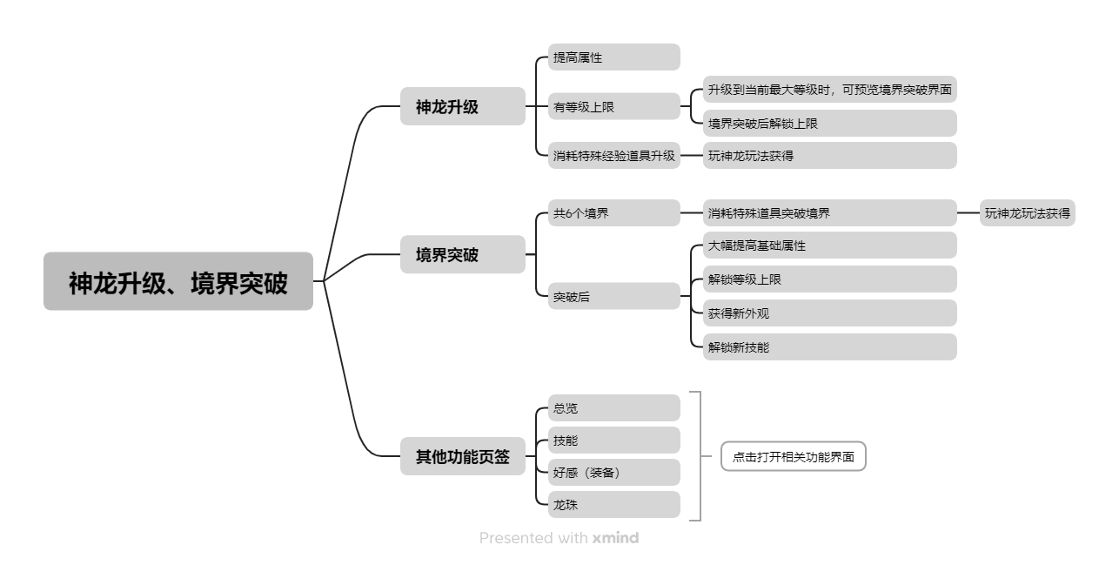
 | 思维导图 |  |  |  |  | 神龙升级、结界突破 相关功能规则
 |  |  |  |  | 1.概述
 |  |  |  |  | ▶ | 升级神龙会提高神龙各方面属性
 |  |  |  |  | ▶ | 升级有等级上限，需突破境界后解锁等级上限
 |  |  |  |  | ▶ | 突破境界除了解锁等级上限，还会解锁新外观和技能，并大幅提高基础属性、龙卫加成
 |  |  |  |  | 2.升级、突破资源
 |  |  |  |  | ▶ | 需消耗特殊经验道具升级，消耗特殊道具突破境界
 |  |  |  |  | ▶ | 道具来源方式为玩指定神龙玩法，详见对应玩法策划案
 |  |  |  |  | 3.升级界面
 |  |  |  |  | ▶ | 等级预留最大数999，升级后改变，不会降级
 |  |  |  |  | ▶ | 境界初始为1星，最高为6星，突破境界后，不会降级
 |  |  |  |  | ▶ | 升级后提高属性的数值，生命、攻击、防御、暴击、暴伤、韧性预留最大数9999999，神龙加护百分比预留0-100.00%
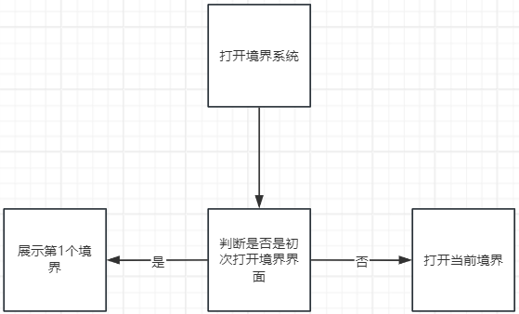
 |  |  |  |  | ▶ | 属性数值右侧出现绿色小箭头、显示下一级提高的属性值，当满级后不再显示
 |  |  |  |  | ▶ | 当没有资源道具时，资源图标置灰、出现黄色+号，点击打开通用tips
 |  |  |  |  | ▶ | 当资源道具不够升级时，【升级】按钮置灰，点击弹出气泡文字【物品不足】
 | 功能入口 |  |  |  | ▶ | 当需要突破境界时，展示解锁下一境界的外观和技能【点击图标打开更换外观2级弹窗、技能描述tips】，按钮变为【突破】点击打开境界界面
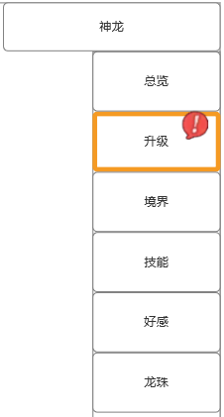
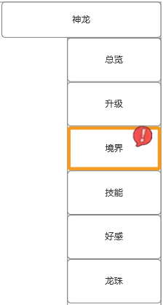
 |  |  |  |  | 4.境界突破界面
 |  |  |  |  | ▶ | 一共有6个境界，切换点击界面中心的【境界图标】切换查看详细内容
 |  |  |  |  | ▶ | 每个境界展示的名称、模型、属性都不同
 |  |  |  |  | ▶ | 初次打开界面默认为第1个境界，之后再打开系统，系统需判断玩家是否初次打开境界系统界面，如果是初次打开就展示第1个境界，如不是则展示该玩家当前境界
 |  |  |  |  | ▶ | 每个境界显示突破境界后提升的属性，数值预留最大数9999、100.00%
 |  |  |  |  | ▶ | 点击新外观图标、技能图标后打开更换外观2级弹窗、技能描述tips
 |  |  |  |  | ▶ | 突破条件处显示突破的要求、数量显示（未达成用红字，达成用绿字），任务预留前往按钮（点击跳转）
 |  |  |  |  | ▶ | 点击资源图标的前往按钮，跳转玩法系统主界面
 |  |  |  |  | ▶ | 当突破后，隐藏资源道具、突破按钮，显示文字【已完成突破】
 |  |  |  |  | ▶ | 突破完成后，右侧显示最新境界

 | 1.进入神龙系统后，点击右侧【升级】、【境界】页签打开该界面

 | 神龙升级【当前为示例】

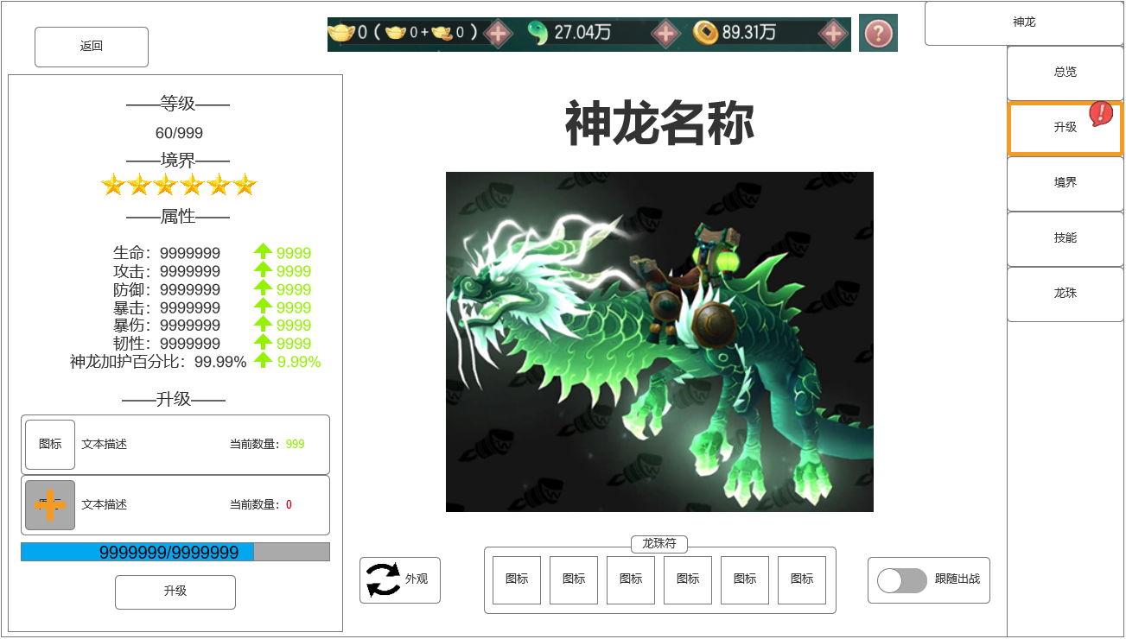
 |  | 1.等级
 |  | ▶ | 等级处显示等级上限（预留最大数999）
 |  | 2.境界
 |  | ▶ | 星形图标（最少1星，最多6星）
 |  | 3.属性
 |  | ▶ | 生命、攻击、防御、暴击、暴伤、韧性、神龙加护百分比
 |  | ▶ | 数值预留最大数9999999、100.00%
 |  | ▶ | 属性数值右侧出现绿色小箭头、显示下一级提高的属性值（满级后不再显示）
 |  | 4.升级
 |  | ▶ | 升级栏预留出资源道具位置，从左至右依次展示道具的图标、文本描述、当前数量
 |  | ▶ | 当没有资源道具时，图标置灰、出现黄色+号，点击打开通用tips
 |  | ▶ | 【升级】按钮有两种颜色：普通有色、深色置灰
 |  | ▶ | 经验条有两种颜色，用于区分当前经验，点击升级时会增长，预留数9999999
 |  | ▶ | 当升满级后，隐藏升级资源道具、经验条、升级按钮，展示文字【已达最大等级】
 |  | 5.需要境界突破时
 |  | ▶ | 隐藏升级道具部分，展示以下内容：
 |  | ▶ | 解锁最大等级上限
 |  | ▶ | 大幅提高当前属性
 |  | ▶ | 解锁神龙新外观、新技能
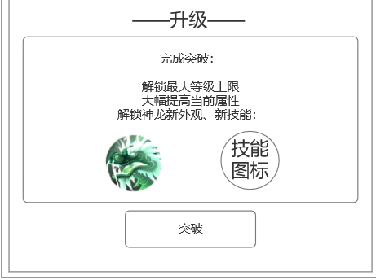
 |  | ▶ | 神龙外观图标与神龙技能图标（点击图标打开更换外观2级弹窗、技能描述tips）
 |  | ▶ | 【升级】按钮变为【突破】，点击按钮后跳转至境界系统页面

 |  | 其他内容同【神龙系统主界面】

需要境界突破时，底部内容改变

 | 无选框标示界面

 | 境界突破【当前为示例】

1
2
3
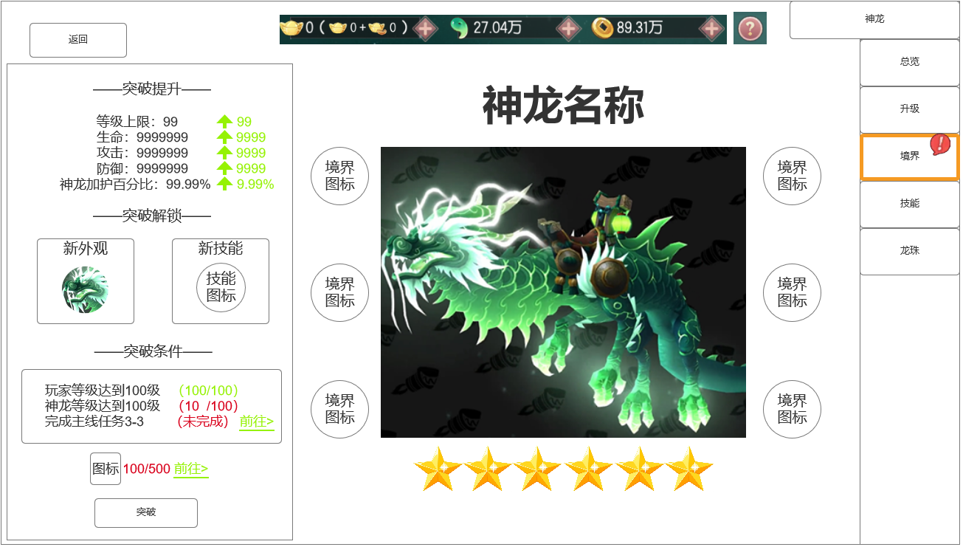
 |  | 1.突破界面
 |  | ▶ | 显示突破境界后提升的属性
 |  |  | （属性数值预留最大数9999、100.00%）
 |  | ▶ | 突破解锁部分显示突破境界后解锁的新外观和新技能
 |  |  | （点击图标后打开更换外观2级弹窗、技能描述tips）
 |  | ▶ | 突破条件处显示突破的要求、数量显示（未达成用红字），任务预留前往按钮
 |  | ▶ | 显示资源道具图标、所需数量、前往按钮（跳转玩法系统）
 |  | ▶ | 【突破】按钮有两种颜色：普通有色、深色置灰
 |  | ▶ | 当突破后，隐藏资源道具、突破按钮，显示文字【已完成突破】
 |  | 2.神龙名称、外观
 |  | ▶ | 点击6个境界图标后切换显示
 |  | 3.境界图标
 |  | ▶ | 共6个（化龙、蛟龙、云龙、金龙、天龙、神龙），按左图排布
 |  | ▶ | 境界图标有三种状态：未突破、突破后、当前选中
 |  | 4.境界星级
 |  | ▶ | 星形图标（最少1星，最多6星）
 |  | ▶ | 初始为1星

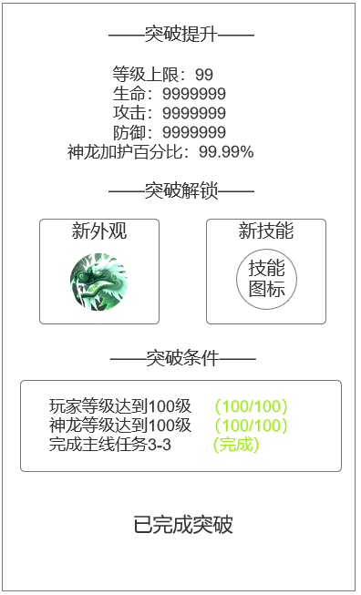
4

完成突破时改变状态

 | 无选框标示界面

参考界面
参考图

 | 神龙升级

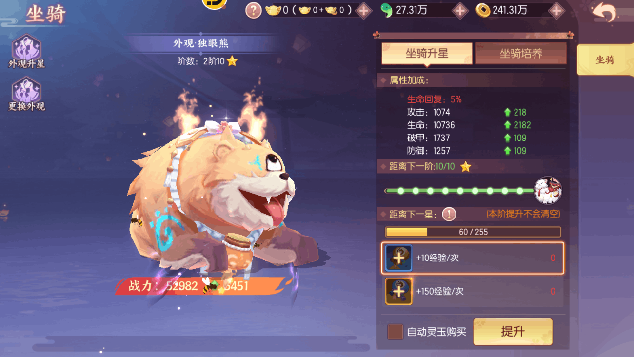
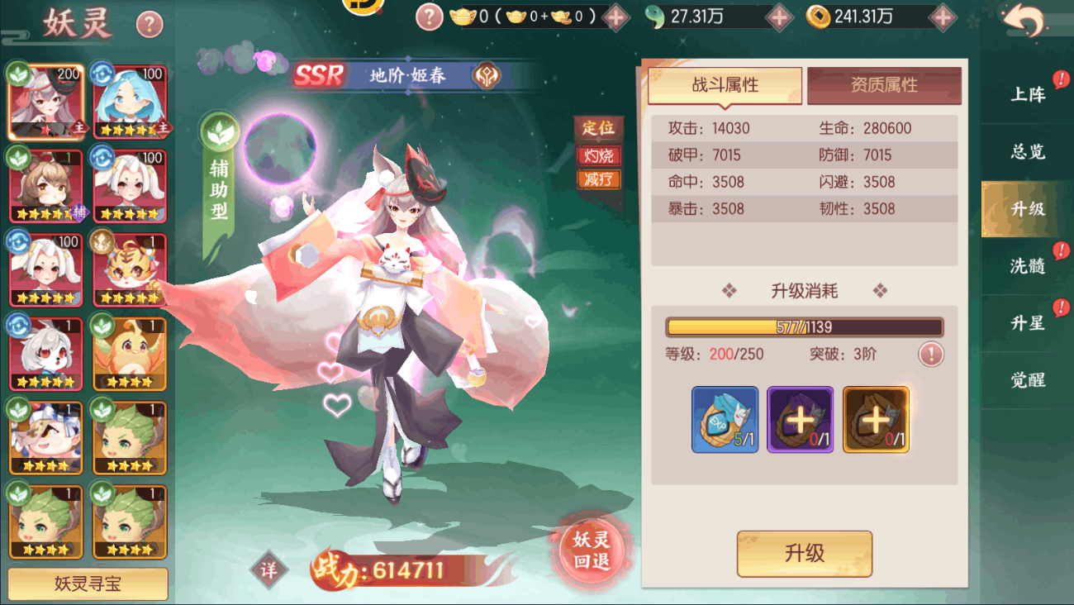

 | 境界突破

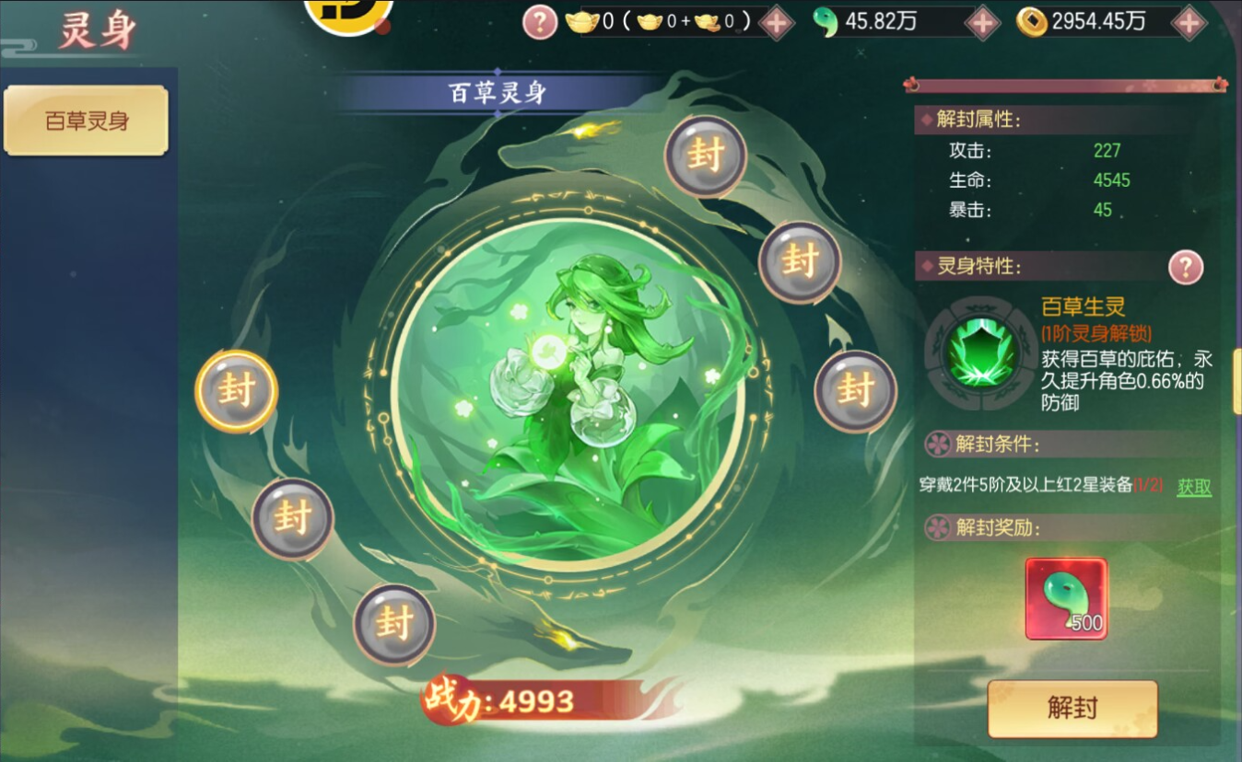
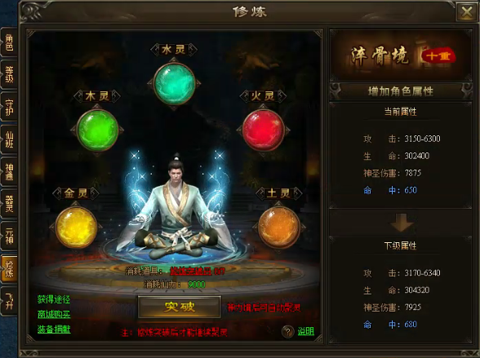
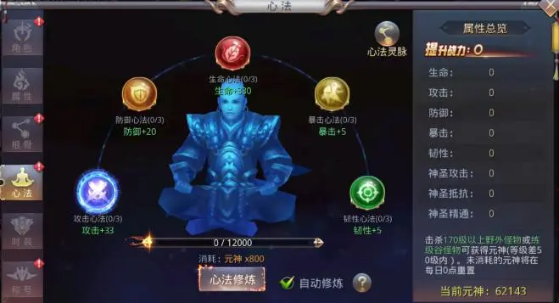

 | 1.需有6个节点

